Лист1
№ | Дата выявления | Владелец конструкции / Собственник обьекта недвижимого им-ва / Лицо, управомоченное собственниками | Район города | Адрес размещения | Тип конструкции | Содержание | Фото конструкции
1 | 2023-12-11 | Не установлен | Советский | напротив ул. им. Генерала И.Д.Ивлиева, д. 28 | Не установленный Правилами тип | ШИНОМОНТАЖ | 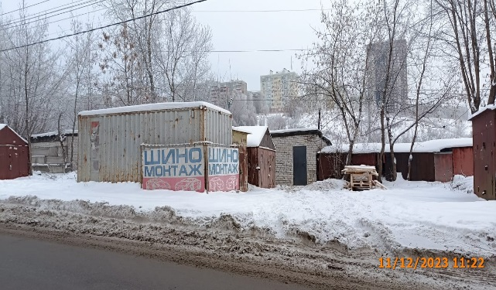
2 | 2023-12-11 | Не установлен | Советский | напротив ул. им. Генерала И.Д.Ивлиева, д. 28 | Не установленный Правилами тип | РАЗВАЛ-СХОЖДЕНИЕ ДИАГНОСТИКА КАРБЮРАТОРА | 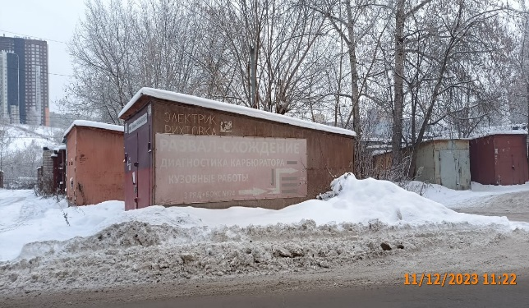
3 | 2023-12-11 | ИП Ковалев Сергей Борисович | Советский | ул. Надежды Сусловой, д. 17А | Не установленный Правилами тип | САМООБСЛУЖИВАНИЕ | 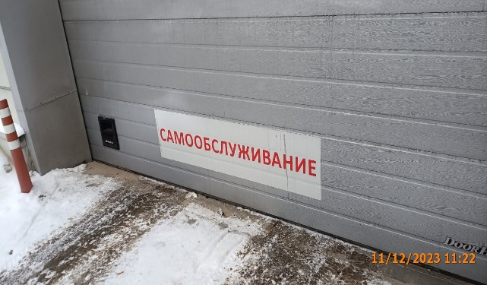
 | 2023-12-11 | ИП Ковалев Сергей Борисович | Советский | ул. Надежды Сусловой, д. 17А | Не установленный Правилами тип | САМООБСЛУЖИВАНИЕ | 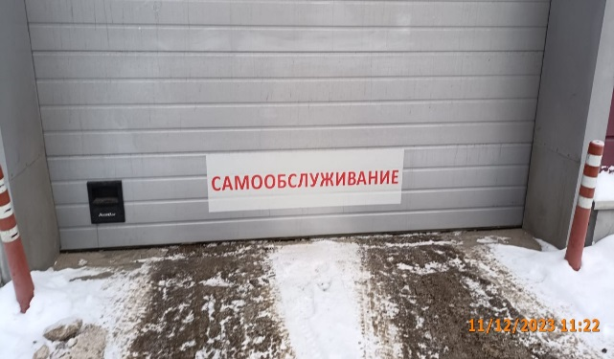
 | 2023-12-11 | ИП Ковалев Сергей Борисович | Советский | ул. Надежды Сусловой, д. 17А | Не установленный Правилами тип | САМООБСЛУЖИВАНИЕ | 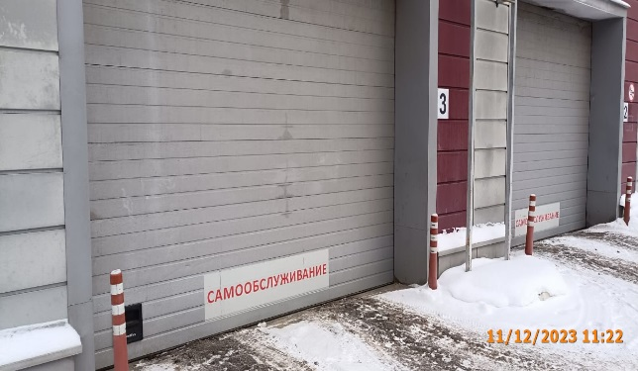
 | 2023-12-11 | ИП Ковалев Сергей Борисович | Советский | ул. Надежды Сусловой, д. 17А | Не установленный Правилами тип | МойСам | 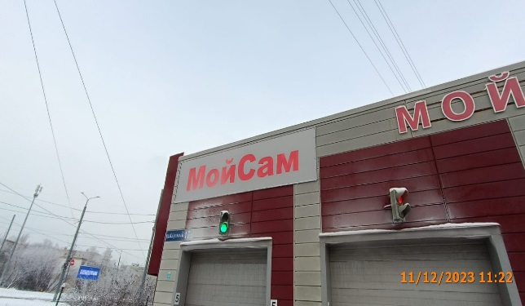
 | 2023-12-11 | ИП Ковалев Сергей Борисович | Советский | ул. Надежды Сусловой, д. 17А | Настенная конструкция | МОЙКА | 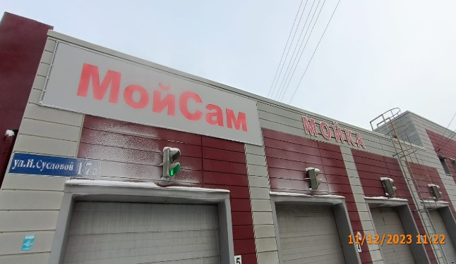
 | 2023-12-11 | ИП Ковалев Сергей Борисович | Советский | ул. Надежды Сусловой, д. 17А | Не установленный Правилами тип | МЫ ОТКРЫЛИСЬ! | 